Table 1
防水验收单
验收阶段 | 验收项目 | 验收标准 | 验收工具 | 图例 | 是否合格 | 整改是否合格
防水验收 | 卫生间防水基层 | 墙面抹灰处理，无凹凸不平/起砂/空鼓开裂等现象；阴角部位设置倒角；地面 找平层1%找坡 | 目测 | 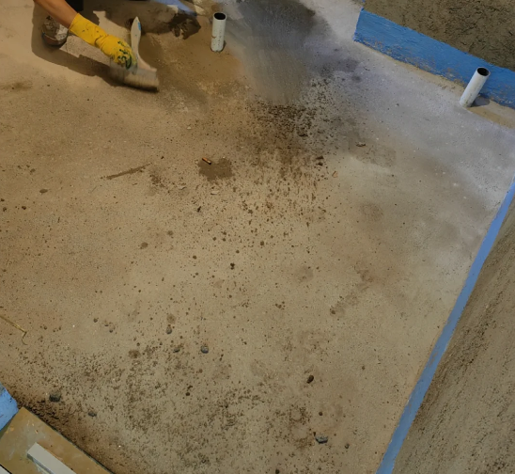 | 合格 □不合格 □ | 合格 □不合格 □
 | 卫生间过门石反坎 | 使用1:2水泥砂浆/瓷砖粘接剂湿贴过门石并将过门石与门洞内测添堵密实，安 装过门石后涂刷防水 | 目测 | 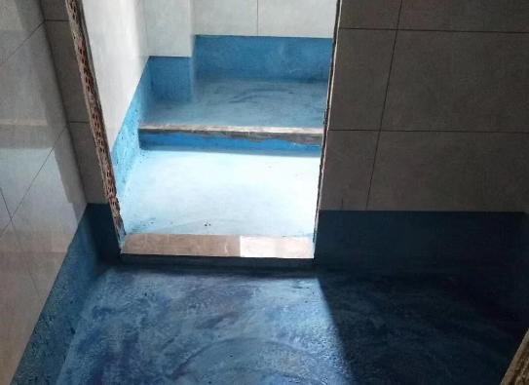 | 合格 □不合格 □ | 合格 □不合格 □
 | 卫生间防水加强工艺 | 墙角部位增设附加层；水电开槽内清理干净后下管前做好防水，槽每侧翻边 50mm | 目测/卡尺 | 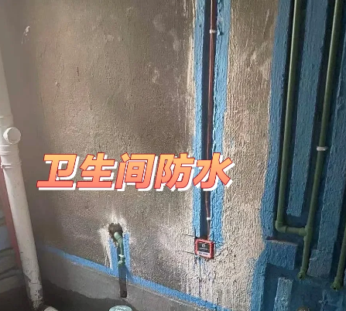 | 合格 □不合格 □ | 合格 □不合格 □
 | 地漏处防水处理 | 将高出地面的地漏处下水管切除，地漏管洞处先做局部防水两遍，防水层要刷 到排水管内壁20mm以上 | 目测 | 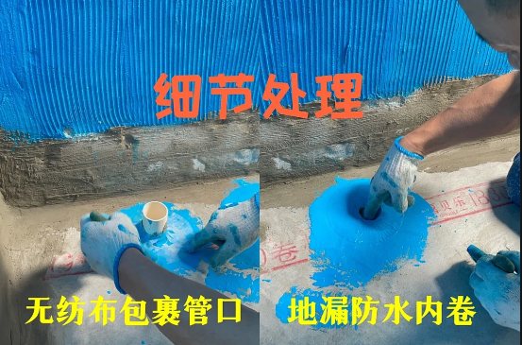 | 合格 □不合格 □ | 合格 □不合格 □
 | 卫生间防水施工要求 | 涂刷均匀，且至少两遍（后涂刷的方向与前一层涂刷方向垂直）；墙面防水收口平直、规整；全屋高度1.8m，包括 门口内侧（以上高度是地面成活后高 | 目测 | 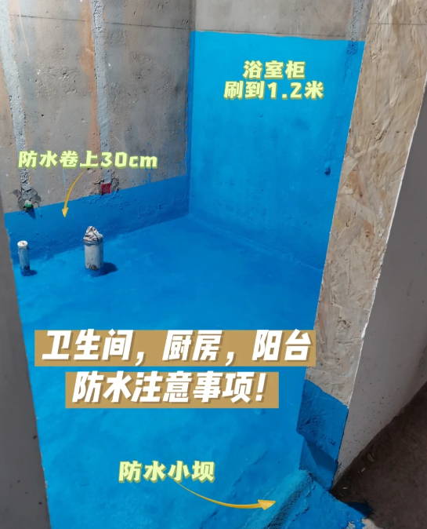 | 合格 □不合格 □ | 合格 □不合格 □
 | 闭水试验 | 做完防水后必须做闭水试验，水深不小于20mm，闭水时间不低于24小时；保留影像资料 | 目测 | 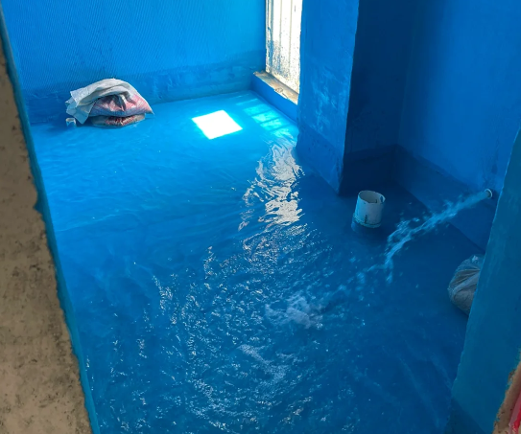 | 合格 □不合格 □ | 合格 □不合格 □
屋主： 施工方： 检查日期：
备注：以上验收内容为防水施工工艺的验收标准，屋主可以按照表中项目逐一检查。 （1）有些验收项目需要用到专业的验收工具，找装修公司施工的同学不用担心，装修公司都有这些工具，装修公司也有专人做验收服务，不需要屋主自己验收，但是我们可以作为查缺补漏来复查核实。 （2）对于没有找装修公司施工的同学，可以根据上述内容和工长配合逐一检查。

